상품제안서
99.9% 싹이나는 미니화분 그린패밀리 | 상품코드: F00567

 |  |  |  |  |  |  | 02-412-0044 | www.easy1.co.kr
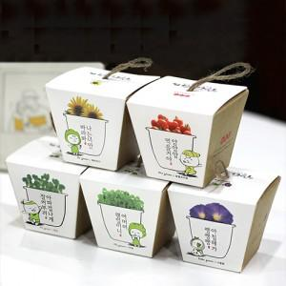 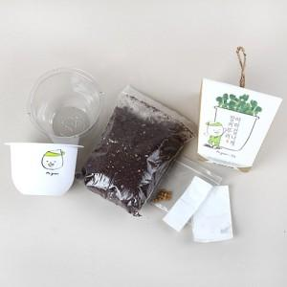 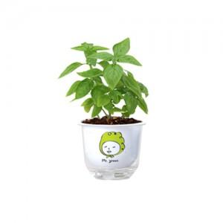

【상세/제작정보】 | <p><span style="font-size: 12pt;"><b>** 케이스- 풀컬러인쇄 750원</b></span></p><p><span style="font-size: 12pt;"><b>&nbsp; &nbsp;화분- 실크1도 400원 / 2도 이상 550원&nbsp;</b></span></p><p><span style="font-size: 12pt;"><b>** 배송비- 한박스 140개 / 4500원 부가세별도</b></span></p>

【인쇄/포장옵션】 | 실크, 풀칼라 / 포장불가능

【공급단가】 | 수량 | 300~ | 500~ | 1,000~ | 3,000~ | 5,000~
*VAT별도 | 단가 | 1,870원 | 1,760원 | 1,610원 | 1,550원 | 1,430원

【상품 URL】 | https://dev.easy1.co.kr:443/src/goods_detail.php?gdno=567

